Yfirlit
Tilboðsbók

Vinsamlegast athugið!
Excel skjal þetta er samantekt skjala sem bjóðendur skulu fylla út og afhenda með tilboði sínu.
Nauðsynlegt er að prenta út tilboðsskrá, upplýsingar um hæfi bjóðanda, og tilboðsblað, dags. og undirrita, skanna og skila í þar til gert hólf á útboðsvefnum þegar tilboði er skilað.
Sérstaklega skal athuga að það má alls ekki breyta númerum á greiðsluliðum í tilboðsskrá. Eyða skal út greiðsluliðum í heild sinni sem eiga ekki við viðkomandi verkefni. Númer allra greiðsluliða verða að halda sér og þurfa þeir ekki að vera í númeraröð.

Skjöl tilboðsbókar
1. | Tilboðsblað
2. | Safnblað
3. | Hæfi Bjóðanda
4. | Tilboðsskrá
5. | Almennar upplýsingar
6. | Starfsmannalisti
7. | Sambærileg verk
8. | Tækjalisti
9. | Undirverktakar
10. | Upplýsingar vegna matsþátta
11. | Umhverfisbókhald, leiðbeiningar
12. | Umhverfisbókhald

Umhverfisbókhald, leiðbeiningar
Umhverfisbókhald verktaka
Lýsing: | 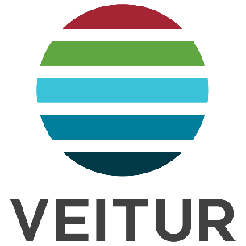
Tilgangur þessa skjals er að veita verktökum staðlað sniðmát fyrir umhverfisbókhald. Hér setja verktakar inn upplýsingar um orkunotkun í verki ásamt þeim úrgangi sem fellur til í verkinu, sbr. kröfu í almennum samningsskilmálum Veitna. Umhverfisbókhald verks skal afhendast mánaðarlega með skilum á netfangið umhverfisbokhald@veitur.is. Upplýsingarnar eru notaðar til þess að reikna kolefnisspor Veitna með því að nota fasta losunarstuðla.
Leiðbeiningar:
Gott er að byrja að fylla út allar upplýsingar í línu 2 fyrir einn skráningarflokk. Athugið að velja einn af flokkunum sem skilgreindir hafa verið í fellilista í dálki E. Dálkar A-D birta eftir það sjálfkrafa þær upplýsingar sem slegnar eru í viðkomandi dálk í línu 2 og birtast þegar búið er að velja eigindi í dálki E (Flokkur). Breytið ekki uppsetningu skjalsins.
Verktaki skilar þessu skjali á netfangið umhverfisbokhald@veitur.is

